Content

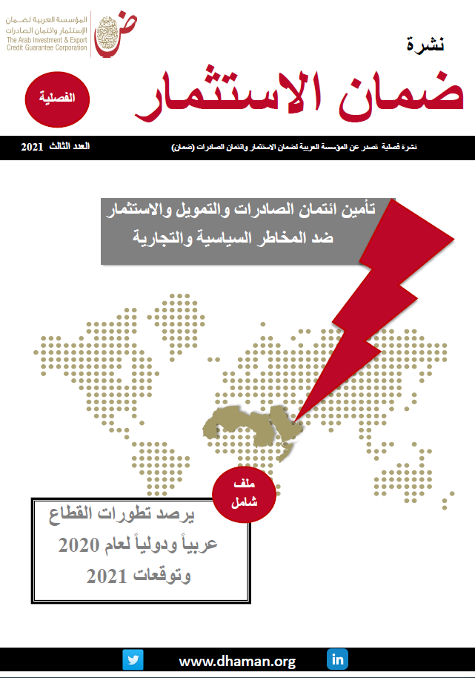
 | قاعدة بيانات عمليات المؤسسة في العالم وفي المنطقة العربية
 | Database - Dhaman’s Operations in the World and in the Arab Region
 | Last Update : April 2021 آخر تحديث: أبريل 2021

 | المحتوى
 | Content

1 | Dhaman’s Operations 2008-2020 / تطور حجم عمليات المؤسسة 2008-2020
2 | Dhaman’s operations in Arab countries 2008-2020 - country as a source / تطور حجم عمليات المؤسسة في الدول العربية2008-2020 - الدولة كمصدر للسع والاستثمارات
3 | Dhaman’s operations in Arab countries 2008-2020 - country as a destination / تطور حجم عمليات المؤسسة في الدول العربية2008-2020 - الدولة كوجهة للسع والاستثمارات
4 | الالتزامات القائمة للمؤسسة في الدول العربية لعام 2020/ Dhaman’s Outstanding Commitment in Aran countries-2020
5 | Dhaman's Cumulative Operations 1975-2020 / عمليات المؤسسة التراكمية للفترة 1975-2020

